工业
规模以上工业总产值
 |  | 单位:亿元
指 标 | 2026年1-6月 | 增 减 | 2026年1-6月规模以上工业总产值累计增速（%）
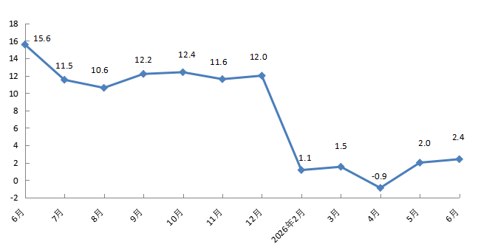
规模以上工业总产值 | 3585.5 | 2.4
#高技术产业 | 1749.2 | 27.0
#现代制造业 | 2899.5 | 1.1
按登记注册类型分 | * | *
外商及港澳台企业 | 1496.0 | -17.7
内资企业 | 2089.5 | 24.2
按企业规模分 | * | *
大型企业 | 2393.3 | 4.1
中型企业 | 633.7 | 1.7
小型企业 | 533.4 | -5.7
微型企业 | 25.1 | 86.6
备注：数据范围为亦庄新城225平方公里。

